PONUDA BRIKETI
Ugljeni BRIKETI, MADE IN EU, ISPORUKA 3.MJESEC 2017.
SLIKA | NAZIV ARTIKLA | KOM/KRT outer | KN FCO xxxXXXX | XXXXXXXXXX |  | XXXX |  | XXXX |  | XXXXXX |  | XXXXXX |  | XXXX |  | XXXXXX |  | XXXXXX XXXXXX |  | XXXXXX XXXXXX |  | XXXXXX XXXXXX |  | XXXX |  | XXXX |  | XXXX |  | XXXX |  | XXXX |  | XXXXX
 |  |  |  | KOM | PAL | KOM | PAL | KOM | PAL | KOM | PAL | KOM | PAL | KOM | PAL | KOM | PAL | KOM | PAL | KOM | PAL | KOM | PAL | KOM | PAL | KOM | PAL | KOM | PAL | KOM | PAL | KOM | PAL | KOM | PAL
 |  |  |  | 0.00 | 0.00 | 0.00 | 0.00 | 0.00 | 0.00 | 0.00 | 0.00 | 0.00 | 0.00 | 0.00 | 0.00 | 0.00 | 0.00 | 0.00 | 0.00 | 0.00 | 0.00 | 0.00 | 0.00 | 0.00 | 0.00 | 0.00 | 0.00 | 0.00 | 0.00 | 0.00 | 0.00 | 0.00 | 0.00 | 0.00 | 0.00
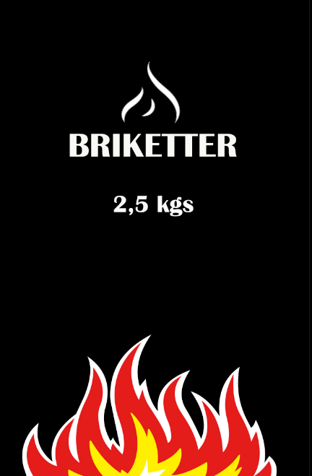 | UGLJENI BRIKETI 2,5kg ROBNA MARKA 290 vrećica na paleti, 9570 komada u kamionu | 290 | 1.11 kn | 0.00 | 0.00 | 0.00 |  | 0.00 |  | 0.00 |  | 0.00 |  | 0.00 |  | 0.00 |  | 0.00 |  | 0.00 |  | 0.00 |  | 0.00 |  | 0.00 |  | 0.00 | 0.00 | 0.00 |  | 0.00 |  | 0.00

